学習指導案
科目名 |  |  | 情報演習 |  | 担当者 |  | 実施日 | 令和 ３ 年 月 日
単元名 |  |  | データの分析 |  |  | 16 | 時間目 | ／ | 20 |  | 時間数
主題 |  |  | データを分析することで、根拠をもって説明しよう。
本時間の 学習目標 |  |  |  | 選んだテーマ・現在の分析状況についてグループ内で発表しよう。

段階 | 分 | 内容・ねらい |  | 学習活動（指導内容） |  | 指導上の留意点・到達目標 |  |  |  | 評価
 |  |  |  |  |  |  |  |  |  | 評価計画 |  |  | 評価の場面・方法
 |  |  |  |  |  |  |  |  |  | 知 | 思 | 態
導入 | 10 | 本時の主題 |  | 課題「データを分析することで根拠をもって説明しよう」 本時の主題の確認。 どのような仮説を立て、どのようなデータを収集し、分析するのかを発表する。 |  | ・本時の課題を確認する ・自分のタブレットにプレゼンテーションのデータを準備しておく
 |  | プレゼンテーションの準備 |  | 前時までに準備した「データ分析の結果」をまとめ、プレゼンテーションの発表準備をする。 |  | ・評価プリントの配布
展開 | 30 | プレゼンテーション（発表） |  | 発表者は、テーマを選んだ理由、仮説、そのために必要なデータをどこからもってきたのか、今の分析状況の説明をする。 |  | ・事前にグループ分けした班ごとに中間発表を行う。 ・ハキハキと大きな声で発表させる。 ・聞き手は静かに話を聞き、相互評価させる。 |  |  |  |  | ③ |  | プレゼンテーションの発表・他者評価
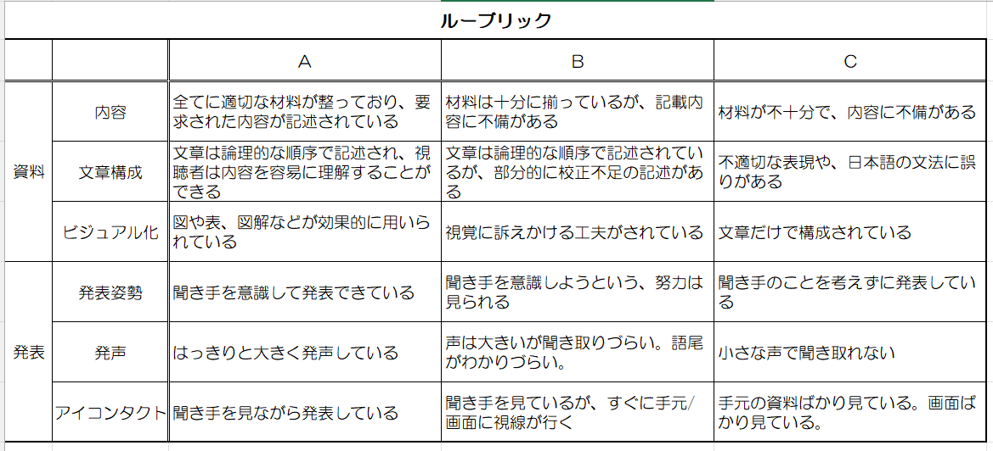
 |  | 他者評価 以下、繰り返す。 |  | 発表を聞いている生徒は、ルーブリックをもとに評価シートに発表者の発表を評価する。 |  | ・ルーブリックを用いて、評価を行う。

 |  |  |  |  |  | 進行がスムーズに行われるように注意する
まとめ | 10 | 本時のまとめ 他グループの発表を見てどうだったか、自分たちの発表はどうだったか評価する。 |  | 各自で「テーマ」「データの分析手法」「考察」「プレゼン準備」「発表」それぞれの取組みについて評価シートにまとめる。 次時、他者からの評価を活かしながら、データ分析をもう一度見直し、分析結果をまとめていく。 |  |  |  |  |  |  |  | ② | 自己評価シート

